1.รวม
โครงการภายใต้เป้าหมายแผนแม่บทย่อย: 140201 นักกีฬาไทยประสบความสำเร็จในการแข่งขันระดับนานาชาติ
กรุณา Log in เข้าระบบ eMENSCR ก่อนดำเนินการ Click ที่ link โครงการนั้น ๆ
หมายเหตุ : หากไม่ Login จะไม่สามารถดูรายละเอียดโครงการได้
โครงการที่ปรากฎเป็นโครงการที่ผ่านการอนุมัติจากผู้บริหาร (M7) ของหน่วยงานเท่านั้น (ข้อมูล ณ เดือนมิถุนายน 2566)
ชื่อโครงการ/การดำเนินงาน | ปีงบประมาณ | วันที่เริ่มต้นโครงการ | วันที่สิ้นสุดโครงการ | หน่วยงานระดับกองหรือเทียบเท่า | หน่วยงานระดับกรมหรือเทียบเท่า | หน่วยงานระดับกระทรวงหรือเทียบเท่า | ประเภทโครงการ | องค์ประกอบ | ปัจจัย
เจ้าภาพจัดการแข่งขันกีฬามหาวิทยาลัยแห่งประเทศไทย ครั้งที่ 45 | 2561 | มกราคม 2561 | มกราคม 2561 | กองพัฒนานักศึกษา | มหาวิทยาลัยเทคโนโลยีราชมงคลธัญบุรี | กระทรวงการอุดมศึกษา วิทยาศาสตร์ วิจัยและนวัตกรรม |  | 140201V02 | 140201V02F01
เข้าร่วมการแข่งขันกีฬามหาวิทยาลัยแห่งประเทศไทย ครั้งที่ 45 | 2561 | พฤศจิกายน 2560 | มกราคม 2561 | กองพัฒนานักศึกษา | มหาวิทยาลัยเทคโนโลยีราชมงคลธัญบุรี | กระทรวงการอุดมศึกษา วิทยาศาสตร์ วิจัยและนวัตกรรม |  | 140201V02 | 140201V02F01
โครงการเข้าร่วมการแข่งขันกีฬามหาวิทยาลัยเทคโนโลยีราชมงคลแห่งประเทศไทย ครั้งที่ 34 | 2561 | กุมภาพันธ์ 2561 | กุมภาพันธ์ 2561 | กองพัฒนานักศึกษา | มหาวิทยาลัยเทคโนโลยีราชมงคลธัญบุรี | กระทรวงการอุดมศึกษา วิทยาศาสตร์ วิจัยและนวัตกรรม |  | 140201V02 | 140201V02F01
กีฬาเชื่อมความสัมพันธ์ 6 สถาบัน ครั้งที่ 15 | 2561 | มกราคม 2561 | เมษายน 2561 | กองพัฒนานักศึกษา | มหาวิทยาลัยเทคโนโลยีราชมงคลธัญบุรี | กระทรวงการอุดมศึกษา วิทยาศาสตร์ วิจัยและนวัตกรรม |  | 140201V02 | 140201V02F01
ค่าใช้จ่ายในการจ้างผู้เชี่ยวชาญกีฬา สำหรับวิทยาเขต ประจำปีงบประมาณ 2562 | 2562 | ตุลาคม 2561 | กันยายน 2562 | กองกิจการนักศึกษาและกิจการพิเศษ | สถาบันการพลศึกษา | กระทรวงการท่องเที่ยวและกีฬา |  | 140201V03 | 140201V03F01
โครงการค่าใช้จ่ายในการจ้างผู้เชี่ยวชาญกีฬา สำหรับโรงเรียนกีฬา | 2562 | ตุลาคม 2561 | กันยายน 2562 | กองกิจการนักศึกษาและกิจการพิเศษ | สถาบันการพลศึกษา | กระทรวงการท่องเที่ยวและกีฬา |  | 140201V03 | 140201V03F01
โครงการค่าใช้จ่ายการจัดการแข่งขันกีฬาสถาบันการพลศึกษาและกีฬามหาวิทยาลัย | 2562 | ตุลาคม 2561 | กันยายน 2562 | กองกิจการนักศึกษาและกิจการพิเศษ | สถาบันการพลศึกษา | กระทรวงการท่องเที่ยวและกีฬา |  | 140201V02 | 140201V02F01
เข้าร่วมการแข่งขันกีฬามหาวิทยาลัยแห่งประเทศไทย ครั้งที่ 46 | 2562 | พฤศจิกายน 2561 | มกราคม 2562 | กองพัฒนานักศึกษา | มหาวิทยาลัยเทคโนโลยีราชมงคลธัญบุรี | กระทรวงการอุดมศึกษา วิทยาศาสตร์ วิจัยและนวัตกรรม |  | 140201V02 | 140201V02F01
เข้าร่วมการแข่งขันกีฬามหาวิทยาลัยเทคโนโลยีราชมงคลแห่งประเทศไทย ครั้งที่ 35 | 2562 | กุมภาพันธ์ 2562 | กุมภาพันธ์ 2562 | กองพัฒนานักศึกษา | มหาวิทยาลัยเทคโนโลยีราชมงคลธัญบุรี | กระทรวงการอุดมศึกษา วิทยาศาสตร์ วิจัยและนวัตกรรม |  | 140201V02 | 140201V02F01
เงินอุดหนุนการพัฒนากีฬาของสถาบัน สำหรับโรงเรียนกีฬา ประจำปีงบประมาณ 2562 | 2562 | ตุลาคม 2561 | กันยายน 2562 | กองกิจการนักศึกษาและกิจการพิเศษ | สถาบันการพลศึกษา | กระทรวงการท่องเที่ยวและกีฬา |  | 140201V02 | 140201V02F01
โครงการเงินอุดหนุนการพัฒนากีฬาของสถาบัน สำหรับวิทยาเขต | 2562 | ตุลาคม 2561 | กันยายน 2562 | กองกิจการนักศึกษาและกิจการพิเศษ | สถาบันการพลศึกษา | กระทรวงการท่องเที่ยวและกีฬา |  | 140201V02 | 140201V02F01
การพัฒนากีฬาเพื่อความเป็นเลิศ (Sports Hero) | 2562 | ตุลาคม 2561 | กันยายน 2562 |  | การกีฬาแห่งประเทศไทย | กระทรวงการท่องเที่ยวและกีฬา |  | 140201V02 | 140201V02F01
การเตรียมและส่งนักกีฬาเข้าร่วมการแข่งขันกีฬาระดับนานาชาติ | 2562 | ตุลาคม 2561 | กันยายน 2562 |  | การกีฬาแห่งประเทศไทย | กระทรวงการท่องเที่ยวและกีฬา |  | 140201V02 | 140201V02F03
การจัดการแข่งขันกีฬาเพื่อความเป็นเลิศ | 2562 | ตุลาคม 2561 | กันยายน 2562 |  | การกีฬาแห่งประเทศไทย | กระทรวงการท่องเที่ยวและกีฬา |  | 140201V02 | 140201V02F02
การบริหารจัดการยุทธศาสตร์และการพัฒนาองค์กรกีฬาเพื่อความเป็นเลิศ | 2562 | ตุลาคม 2561 | กันยายน 2562 |  | การกีฬาแห่งประเทศไทย | กระทรวงการท่องเที่ยวและกีฬา |  | 140201V03 | 140201V03F03
ส่งเสริมการบริหารจัดการองค์กรกีฬาในส่วนภูมิภาค | 2562 | ตุลาคม 2561 | กันยายน 2562 |  | การกีฬาแห่งประเทศไทย | กระทรวงการท่องเที่ยวและกีฬา |  | 140201V03 | 140201V03F01
สร้างและพัฒนาระบบการบริหารจัดการกีฬาอาชีพ | 2562 | ตุลาคม 2561 | กันยายน 2562 |  | การกีฬาแห่งประเทศไทย | กระทรวงการท่องเที่ยวและกีฬา |  | 140201V01 | 140201V01F01
ยกระดับมาตรฐานการแข่งขันกีฬาอาชีพสู่มาตรฐานสากล และส่งเสริมกีฬาเพื่อการท่องเที่ยว | 2562 | ตุลาคม 2561 | กันยายน 2562 |  | การกีฬาแห่งประเทศไทย | กระทรวงการท่องเที่ยวและกีฬา |  | 140201V02 | 140201V02F02
ก่อสร้างอาคารศูนย์วิทยาศาสตร์การกีฬาภาค 3 จังหวัดนครราชสีมา ตำบลปรุใหญ่ อำเภอเมืองนครราชสีมา จังหวัดนครราชสีมา | 2562 | ตุลาคม 2561 | กันยายน 2562 |  | การกีฬาแห่งประเทศไทย | กระทรวงการท่องเที่ยวและกีฬา |  | 140201V04 | 140201V04F02
ค่าควบคุมงานก่อสร้างอาคารศูนย์วิทยาศาสตร์การกีฬาภาค 3 จังหวัดนครราชสีมา ตำบลปรุใหญ่ อำเภอเมืองนครราชสีมา จังหวัดนครราชสีมา | 2562 | ตุลาคม 2561 | กันยายน 2562 |  | การกีฬาแห่งประเทศไทย | กระทรวงการท่องเที่ยวและกีฬา |  | 140201V04 | 140201V04F02
การพัฒนาศูนย์วิทยาศาสตร์การกีฬาอย่างครบวงจร | 2562 | ตุลาคม 2561 | กันยายน 2562 |  | การกีฬาแห่งประเทศไทย | กระทรวงการท่องเที่ยวและกีฬา |  | 140201V04 | 140201V04F02
การบริหารจัดการองค์ความรู้และนวัตกรรมด้านวิทยาศาสตร์การกีฬา | 2562 | ตุลาคม 2561 | กันยายน 2562 |  | การกีฬาแห่งประเทศไทย | กระทรวงการท่องเที่ยวและกีฬา |  | 140201V04 | 140201V04F05
การพัฒนาศักยภาพนักกีฬาและบุคลากรทางการกีฬาด้วยวิทยาศาสตร์และเทคโนโลยีการกีฬา | 2562 | ตุลาคม 2561 | กันยายน 2562 |  | การกีฬาแห่งประเทศไทย | กระทรวงการท่องเที่ยวและกีฬา |  | 140201V04 | 140201V04F05
การพัฒนาส่งเสริมการบริการด้านกีฬาเวชศาสตร์ | 2562 | ตุลาคม 2561 | กันยายน 2562 |  | การกีฬาแห่งประเทศไทย | กระทรวงการท่องเที่ยวและกีฬา |  | 140201V04 | 140201V04F05
การบริหารจัดการวิทยาศาสตร์การกีฬาในการเตรียมนักกีฬาเข้าร่วมการแข่งขันกีฬาโอลิมปิคเกมส์ ครั้งที่ 32 (Sports Science Olympic Model 2020) | 2562 | ตุลาคม 2561 | กันยายน 2562 |  | การกีฬาแห่งประเทศไทย | กระทรวงการท่องเที่ยวและกีฬา |  | 140201V04 | 140201V04F05
การบริหารจัดการองค์ความรู้ด้านกีฬา | 2562 | ตุลาคม 2561 | กันยายน 2562 |  | การกีฬาแห่งประเทศไทย | กระทรวงการท่องเที่ยวและกีฬา |  | 140201V01 | 140201V01F01
ก่อสร้างสนามกีฬาจังหวัดแม่ฮ่องสอน ตำบลผาบ่อง อำเภอเมือง จังหวัดแม่ฮ่องสอน | 2562 | ตุลาคม 2561 | กันยายน 2562 |  | การกีฬาแห่งประเทศไทย | กระทรวงการท่องเที่ยวและกีฬา |  | 140201V04 | 140201V04F02
ก่อสร้างสนามกีฬาจังหวัดกระบี่ ตำบลอ่าวนาง อำเภอเมือง จังหวัดกระบี่ | 2562 | ตุลาคม 2561 | กันยายน 2562 |  | การกีฬาแห่งประเทศไทย | กระทรวงการท่องเที่ยวและกีฬา |  | 140201V04 | 140201V04F02
ค่าควบคุมงานก่อสร้างสนามกีฬาจังหวัดกระบี่ ตำบลอ่าวนาง อำเภอเมือง จังหวัดกระบี่ | 2562 | ตุลาคม 2561 | กันยายน 2562 |  | การกีฬาแห่งประเทศไทย | กระทรวงการท่องเที่ยวและกีฬา |  | 140201V04 | 140201V04F02
ก่อสร้างสนามกีฬาจังหวัดยะลา ตำบลสะเตงนอก อำเภอเมือง จังหวัดยะลา | 2562 | ตุลาคม 2561 | กันยายน 2562 |  | การกีฬาแห่งประเทศไทย | กระทรวงการท่องเที่ยวและกีฬา |  | 140201V04 | 140201V04F02
ค่าควบคุมงานก่อสร้างสนามกีฬาจังหวัดยะลา ตำบลสะเตงนอก อำเภอเมือง จังหวัดยะลา | 2562 | ตุลาคม 2561 | กันยายน 2562 |  | การกีฬาแห่งประเทศไทย | กระทรวงการท่องเที่ยวและกีฬา |  | 140201V04 | 140201V04F02
ก่อสร้างอัฒจันทร์ทิศเหนือ ทิศใต้ และอาคารกระถางคบเพลิงพร้อมติดตั้งสกอร์บอร์ด สนามกีฬาจังหวัดศรีสะเกษ ตำบลหนองครก อำเภอเมืองศรีสะเกษ จังหวัดศรีสะเกษ | 2562 | ตุลาคม 2561 | กันยายน 2562 |  | การกีฬาแห่งประเทศไทย | กระทรวงการท่องเที่ยวและกีฬา |  | 140201V04 | 140201V04F02
ค่าควบคุมงานก่อสร้างอัฒจันทร์ทิศเหนือ ทิศใต้ และอาคารกระถางคบเพลิงพร้อมติดตั้งสกอร์บอร์ด สนามกีฬาจังหวัดศรีสะเกษ ตำบลหนองครก อำเภอเมืองศรีสะเกษ จังหวัดศรีสะเกษ | 2562 | ตุลาคม 2561 | กันยายน 2562 |  | การกีฬาแห่งประเทศไทย | กระทรวงการท่องเที่ยวและกีฬา |  | 140201V04 | 140201V04F02
ก่อสร้างสนามฟุตบอลลู่ - ลานกรีฑา วัสดุยางสังเคราะห์จังหวัดเจ้าภาพจัดการแข่งขันกีฬาเยาวชนแห่งชาติ ครั้งที่ 36 จังหวัดตราด | 2562 | ตุลาคม 2561 | กันยายน 2562 |  | การกีฬาแห่งประเทศไทย | กระทรวงการท่องเที่ยวและกีฬา |  | 140201V04 | 140201V04F02
ค่าควบคุมงานก่อสร้างสนามฟุตบอลลู่ - ลานกรีฑา วัสดุยางสังเคราะห์จังหวัดเจ้าภาพจัดการแข่งขันกีฬาเยาวชนแห่งชาติ ครั้งที่ 36 จังหวัดตราด | 2562 | ตุลาคม 2561 | กันยายน 2562 |  | การกีฬาแห่งประเทศไทย | กระทรวงการท่องเที่ยวและกีฬา |  | 140201V04 | 140201V04F02
ก่อสร้างเสาไฟฟ้าส่องสนามฟุตบอล 1,200 LUX สนามกีฬาจังหวัดกระบี่ ตำบลอ่าวนาง อำเภอเมืองกระบี่ จังหวัดกระบี่ | 2562 | ตุลาคม 2561 | กันยายน 2562 |  | การกีฬาแห่งประเทศไทย | กระทรวงการท่องเที่ยวและกีฬา |  | 140201V04 | 140201V04F02
ค่าควบคุมงานก่อสร้างเสาไฟฟ้าส่องสนามฟุตบอล 1,200 LUX สนามกีฬาจังหวัดกระบี่ ตำบลอ่าวนาง อำเภอเมืองกระบี่ จังหวัดกระบี่ | 2562 | ตุลาคม 2561 | กันยายน 2562 |  | การกีฬาแห่งประเทศไทย | กระทรวงการท่องเที่ยวและกีฬา |  | 140201V04 | 140201V04F02
ค่าจ้างออกแบบก่อสร้างอาคารศูนย์ฝึกกีฬามวยสากลมาตรฐานระดับสากล สนามกีฬาหัวหมาก แขวงหัวหมาก เขตบางกะปิ กรุงเทพมหานคร | 2562 | ตุลาคม 2561 | กันยายน 2562 |  | การกีฬาแห่งประเทศไทย | กระทรวงการท่องเที่ยวและกีฬา |  | 140201V04 | 140201V04F02
ก่อสร้างทางจักรยาน อ่างเก็บน้ำคลองบางไผ่ ตำบลสำนักท้อน อำเภอบ้านฉาง จังหวัดระยอง | 2562 | ตุลาคม 2561 | กันยายน 2562 |  | การกีฬาแห่งประเทศไทย | กระทรวงการท่องเที่ยวและกีฬา |  | 140201V04 | 140201V04F02
...

2. เรียง VC
 |  | โครงการภายใต้เป้าหมายแผนแม่บทย่อย: 140201 นักกีฬาไทยประสบความสำเร็จในการแข่งขันระดับนานาชาติ
กรุณา Log in เข้าระบบ eMENSCR ก่อนดำเนินการ Click ที่ link โครงการนั้น ๆ
หมายเหตุ : หากไม่ Login จะไม่สามารถดูรายละเอียดโครงการได้
โครงการที่ปรากฎเป็นโครงการที่ผ่านการอนุมัติจากผู้บริหาร (M7) ของหน่วยงานเท่านั้น (ข้อมูล ณ เดือนมิถุนายน 2566)
องค์ประกอบ | ปัจจัย | ชื่อโครงการ/การดำเนินงาน | ปีงบประมาณ | วันที่เริ่มต้นโครงการ | วันที่สิ้นสุดโครงการ | หน่วยงานระดับกองหรือเทียบเท่า | หน่วยงานระดับกรมหรือเทียบเท่า | หน่วยงานระดับกระทรวงหรือเทียบเท่า | ประเภทโครงการ
140201V01 | 140201V01F01 | สร้างและพัฒนาระบบการบริหารจัดการกีฬาอาชีพ | 2562 | ตุลาคม 2561 | กันยายน 2562 |  | การกีฬาแห่งประเทศไทย | กระทรวงการท่องเที่ยวและกีฬา
140201V01 | 140201V01F01 | การบริหารจัดการองค์ความรู้ด้านกีฬา | 2562 | ตุลาคม 2561 | กันยายน 2562 |  | การกีฬาแห่งประเทศไทย | กระทรวงการท่องเที่ยวและกีฬา
140201V01 | 140201V01F01 | โครงการค่าใช้จ่ายในการจ้างผู้เชี่ยวชาญกีฬา สำหรับโรงเรียนกีฬา | 2564 | ตุลาคม 2563 | กันยายน 2564 | กองกิจการนักศึกษาและกิจการพิเศษ | มหาวิทยาลัยการกีฬาแห่งชาติ | กระทรวงการท่องเที่ยวและกีฬา
140201V01 | 140201V01F01 | โครงการค่าใช้จ่ายในการจ้างผู้เชี่ยวชาญกีฬา สำหรับวิทยาเขต | 2564 | ตุลาคม 2563 | กันยายน 2564 | กองกิจการนักศึกษาและกิจการพิเศษ | มหาวิทยาลัยการกีฬาแห่งชาติ | กระทรวงการท่องเที่ยวและกีฬา
140201V01 | 140201V01F01 | โครงการค่าใช้จ่ายในการจ้างผู้เชี่ยวชาญกีฬา สำหรับโรงเรียนกีฬา | 2565 | ตุลาคม 2564 | กันยายน 2565 | กองกิจการนักศึกษาและกิจการพิเศษ | มหาวิทยาลัยการกีฬาแห่งชาติ | กระทรวงการท่องเที่ยวและกีฬา
140201V01 | 140201V01F01 | โครงการค่าใช้จ่ายในการจ้างผู้เชี่ยวชาญกีฬา สำหรับวิทยาเขต | 2565 | ตุลาคม 2564 | กันยายน 2565 | กองกิจการนักศึกษาและกิจการพิเศษ | มหาวิทยาลัยการกีฬาแห่งชาติ | กระทรวงการท่องเที่ยวและกีฬา
140201V01 | 140201V01F02 | โครงการประชุมเชิงปฏิบัติการปัจฉิมนิเทศนักเรียนโครงการสานฝันการกีฬาสู่ระบบการศึกษาจังหวัดชายแดนใต้ รุ่นที่ 3 "SUCCES3" | 2563 | สิงหาคม 2563 | สิงหาคม 2563 | สำนักงานเขตพื้นที่การศึกษามัธยมศึกษา เขต 15 (นราธิวาส-ปัตตานี-ยะลา) | สำนักงานคณะกรรมการการศึกษาขั้นพื้นฐาน | กระทรวงศึกษาธิการ
140201V01 | 140201V01F02 | การพัฒนานักกีฬาเป็นเลิศระดับจังหวัด (งบประมาณกองทุนพัฒนาการกีฬาแห่งชาติ) | 2563 | เมษายน 2563 | เมษายน 2564 | กองแผนงานและงบประมาณ | การกีฬาแห่งประเทศไทย | กระทรวงการท่องเที่ยวและกีฬา
140201V01 | 140201V01F02 | การจัดการแข่งขันชิงชนะเลิศแห่งจังหวัด (งบประมาณกองทุนพัฒนาการกีฬาแห่งชาติ) | 2563 | เมษายน 2563 | เมษายน 2564 | กองแผนงานและงบประมาณ | การกีฬาแห่งประเทศไทย | กระทรวงการท่องเที่ยวและกีฬา
...

3.Pivot VC
...
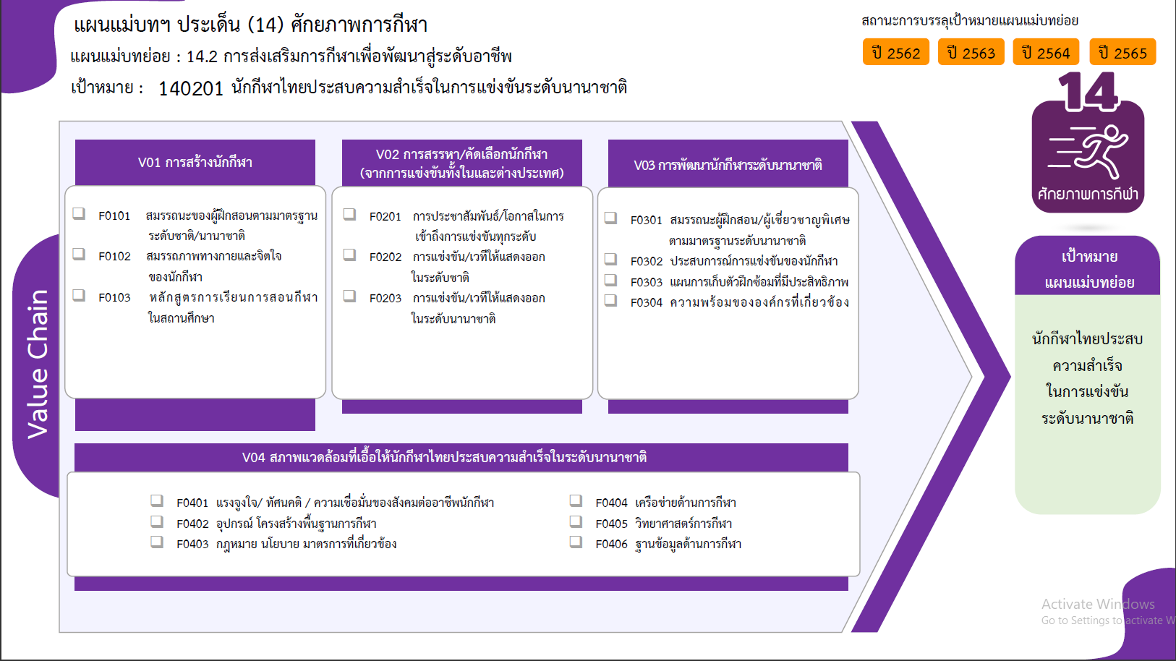
6 โครงการ
14 โครงการ
4 โครงการ
20 โครงการ
16 โครงการ
10 โครงการ
6 โครงการ
10 โครงการ
4 โครงการ
20 โครงการ
6 โครงการ
122 โครงการ
7 โครงการ
7 โครงการ
21 โครงการ
4 โครงการ
รวมทั้งสิ้น 277 โครงการ
 |  |  | 2563 | 2564 | 2565 | 2566 | จำนวนโครงการทั้งหมด
 |  |  | 7 | 9 | 10 | 2 | 30
 |  |  |  | 2 | 2 |  | 6
 |  |  | 3 | 5 | 2 |  | 10
 |  |  |  | 1 | 1 | 2 | 4
 |  |  | 1 |  | 3 |  | 4
 |  |  | 2 | 1 | 2 |  | 5
 |  |  | 1 |  |  |  | 1
 |  |  | 13 | 7 | 13 |  | 46
 |  |  | 5 |  | 5 |  | 20
 |  |  | 3 | 6 | 5 |  | 16
 |  |  | 5 | 1 | 3 |  | 10
 |  |  | 14 | 9 | 7 |  | 40
 |  | 3 | 2 | 1 |  |  | 6
 |  |  | 1 | 5 | 4 |  | 10
 |  | 1 | 2 | 1 |  |  | 4
140201V03F04 |  | 6 | 9 | 2 | 3 |  | 20
140201V04 |  | 57 | 66 | 13 | 25 |  | 161
140201V04F02 |  | 52 | 52 | 2 | 16 |  | 122
140201V04F03 |  |  | 1 |  | 1 |  | 2
140201V04F04 |  | 1 | 3 | 2 | 1 |  | 7
140201V04F05 |  | 4 | 7 | 7 | 3 |  | 21
140201V04F06 |  |  | 2 | 1 | 1 |  | 4
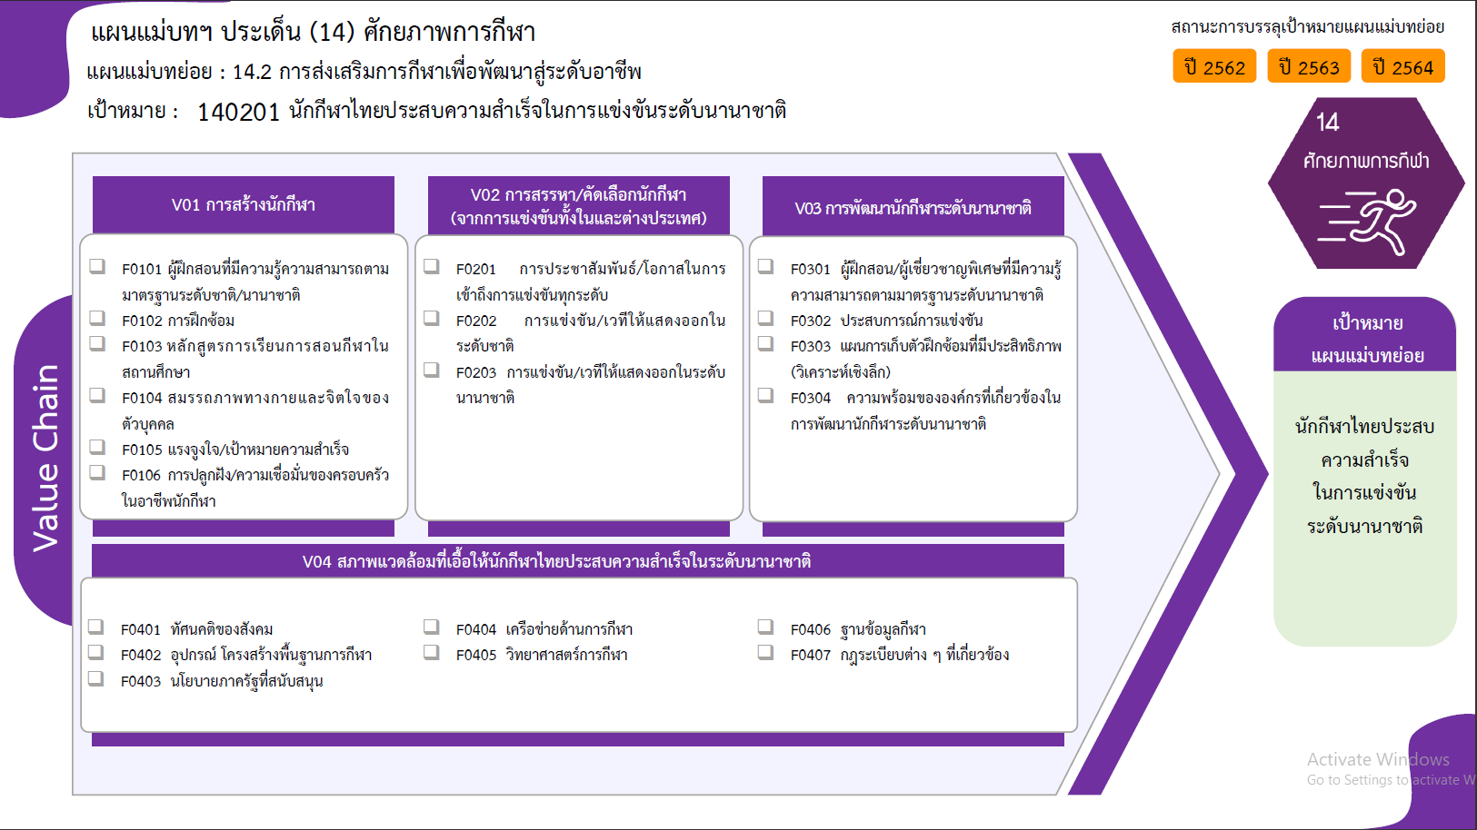
6 โครงการ
10 โครงการ
4 โครงการ
4 โครงการ
5 โครงการ
1 โครงการ
20 โครงการ
16 โครงการ
10 โครงการ
6 โครงการ
10 โครงการ
4 โครงการ
20 โครงการ
0 โครงการ
122 โครงการ
2 โครงการ
7 โครงการ
21 โครงการ
4 โครงการ
5 โครงการ
รวมทั้งสิ้น 277 โครงการ
140201V04F07 |  |  | 1 | 1 | 3 |  | 5
จำนวนโครงการทั้งหมด | 4 | 78 | 100 | 38 | 55 | 2 | 277

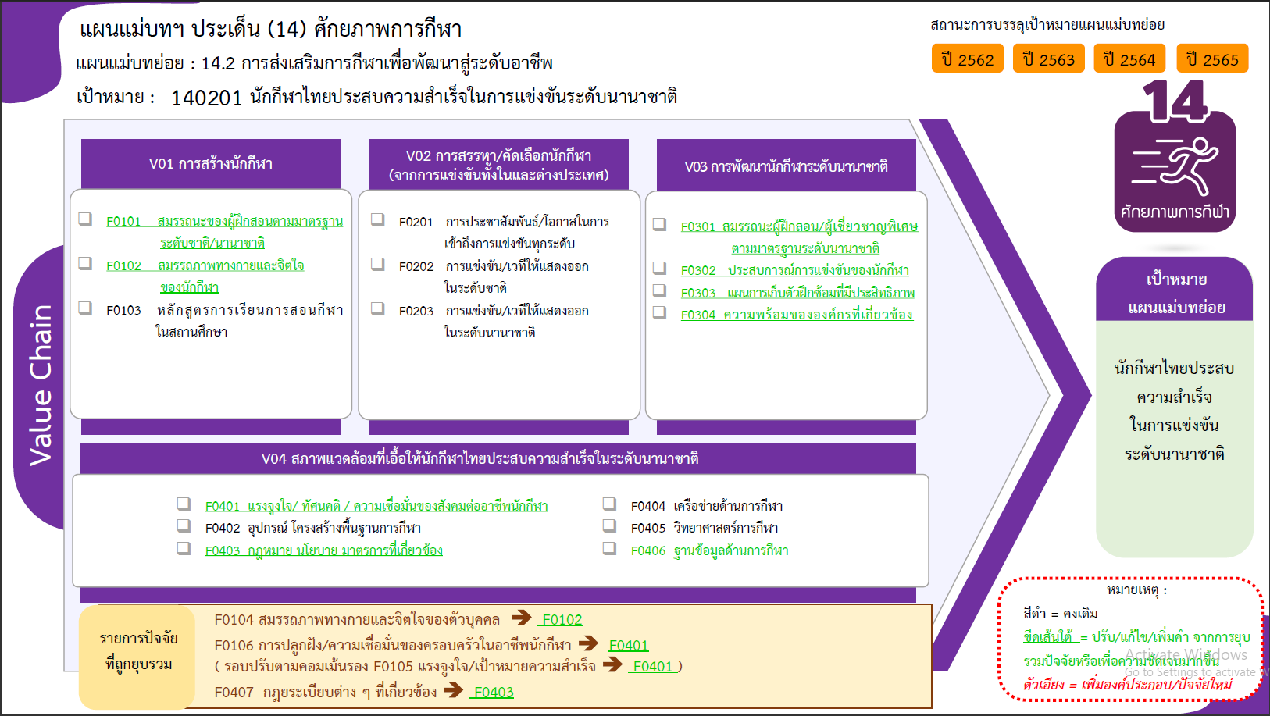
BACK UP

